상품제안서
볼빅 화이트칼라 S4 9구(4pc) | 상품코드: F12010

 |  |  |  |  |  |  | 02-412-0044 | www.easy1.co.kr
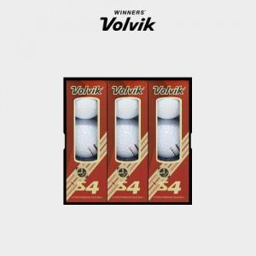

【상세/제작정보】 | .

【인쇄/포장옵션】 | 실크 / 포장지포장

【공급단가】 | 수량 | 30~ | 50~ | 100~ | 500~ | 1,000~
*VAT별도 | 단가 | 44,680원 | 43,030원 | 41,370원 | 39,720원 | 38,720원

【상품 URL】 | http://www.easy1.co.kr/src/goods_detail.php?gdno=12010

